AM und Bildung
Arbeitmarkt und Bildung in Wien
 | Aug-22

Arbeitsmarktdaten im Kontext von Bildungsabschlüssen:
Das mit Abstand höchste Arbeitslosigkeitsrisiko haben Personen, die keinen über die Pflichtschule hinausgehenden Bildungsabschluss vorweisen können.

Wichtige Arbeitsmarktdaten auf einen Blick

 |  |  | Veränd. zum Vorjahr
 | Bestand/Quote |  | absolut | in%

Arbeitslose Personen | 103,343 |  | -15,237 | -12.8%
Frauen | 46,650 |  | -7,415 | -13.7%
Männer | 56,693 |  | -7,822 | -12.1%
Unselbständig Beschäftigte | 900,081 |  | 22,879 | 2.6%
Frauen | 433,345 |  | 11,325 | 2.7%
Männer | 466,736 |  | 11,554 | 2.5%
Arbeitslosenquote - nationale Berechnung | 10.3% |  | -1.6% | -Punkte
Frauen | 9.7% |  | -1.6% | -Punkte
Männer | 10.8% |  | -1.6% | -Punkte

 | arbeitslose Personen |  | offene Stellen

 | Bestand | Anteil | Bestand | Anteil

Gesamt | 103,343 | 100% | 19,459 | 100%
maximal Pflichtschule | 48,076 | 46.5% | 8,448 | 43.4%
Lehre | 21,219 | 20.5% | 5,677 | 29.2%
Mittlere technisch-gewerbliche Schule | 627 | 0.6% | 47 | 0.2%
Mittlere kaufmännische Schule | 1,871 | 1.8% | 102 | 0.5%
sonstige mittlere Schule | 2,170 | 2.1% | 1,319 | 6.8%
Allgemeinbildende höhere Schule | 9,382 | 9.1% | 99 | 0.5%
Höhere technisch-gewerbliche Schule | 1,967 | 1.9% | 920 | 4.7%
Höhere kaufmännische Schule | 1,894 | 1.8% | 446 | 2.3%
sonstige höhere Schule | 3,038 | 2.9% | 822 | 4.2%
Akademie | 357 | 0.3% | 48 | 0.2%
Fachhochschule | 1,283 | 1.2% | 770 | 4.0%
Universität, Hochschule, Pädagogische Hochschule | 11,247 | 10.9% | 761 | 3.9%

46,5% der arbeitslosen Personen hat lediglich Pflichtschulausbildung, 20,5% verfügen über einen Lehrabschluss; in Summe weisen 67,0% aller arbeitslosen Personen maximal Lehrausbildung auf. Personen mit Lehrabschluss sind allerdings im Vorteil: 29,2% der (sofort verfügbaren) offenen Stellen verlangt diese Qualifikation.

Bestand arbeitsloser Personen nach Ausbildung und Geschlecht

 | Frauen N = 46.650 | Männer N = 56.693
Pflichtschule | 45.7% | 47.2%
Lehre | 16.7% | 23.7%
BMS | 5.4% | 3.8%
AHS | 9.7% | 8.5%
BHS | 7.1% | 6.3%
Uni, FH, Akademie | 15.2% | 10.3%

Bei der differenzierten Betrachtung arbeitsloser Personen nach Geschlecht zeigt sich ein Unterschied beim Anteil von Personen mit Pflichtschulausbildung (Männer: 47,2%, Frauen: 45,7%), noch deutlicher ist der Unterschied beim Anteil von Personen mit Lehrabschluss: 16,7% der arbeitslosen Frauen, aber 23,7% der arbeitslosen Männer haben eine Lehrausbildung absolviert.

Arbeitslosenquote1 nach Ausbildung

 | Aug 22 | Aug 21 | ALQ-Gesamt | ALQ-Gesamt
Pflichtschulausbildung | 28.0% | 31.4% | 10.3% | 11.9%
Lehrausbildung | 10.0% | 11.8% | 10.3% | 11.9%
BMS | 6.3% | 7.2% | 10.3% | 11.9%
AHS | 8.9% | 9.3% | 10.3% | 11.9%
BHS | 6.4% | 7.8% | 10.3% | 11.9%
Akadem. Ausbildung, FH | 3.9% | 4.6% | 10.3% | 11.9%

Arbeitslosenquote1 nach Ausbildung im Zeitverlauf
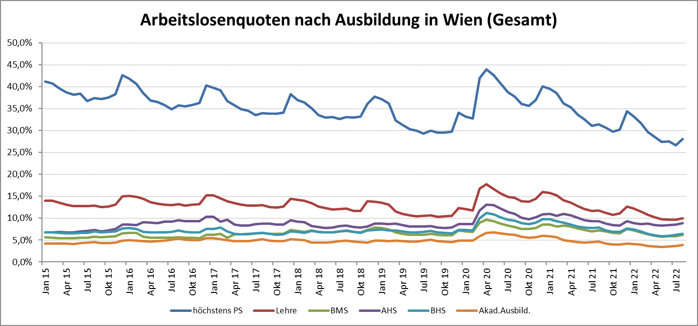

1 Vorgemerkte Arbeitslose einer Bildungsebene bezogen auf das Arbeitskräftepotential (Arbeitslose + unselbstständig Beschäftigte des Jahres) derselben Bildungsebene; die Gliederung der Beschäftigtenbasis nach Bildungsabschluss wurde nach Ergebnissen der Arbeitskräfteerhebung (unselbeständig Erwerbstätige nach LFK) errechnet

verwendete Abkürzungen:
AHS: Allgemeinbildende höhere Schule
BHS: Berufsbildende höhere Schule (Höhere technisch-gewerbliche Schule, Höhere kaufmännische Schule, Sonstige höhere Schule)
BMS: Berufsbildende mittlere Schule (Mittlere technisch-gewerbliche Schule, Mittlere kaufmännische Schule, Sonstige mittlere Schule)

